INSTRUCTIONS
Инструкция по заполнению анкеты

1 | После открытия файла, если в вашем приложении Excel установлен высокий уровень безопасности, необходимо нажать "Разрешить редактирование" в появившемся сообщении, генерируемом приложением Excel.

2 | Если в вашем приложении Excel установлен высокий уровень безопасности по работе макросов, необходимо нажать "Включить содержимое" в появившемся сообщении, генерируемом приложением Excel.

3 | На листе "Application", в строке 7 ввести из выпадающих списков наименование должности и тип судна, на которые претендует Заявитель.

4 | На листе "Application", нажатием кнопки "Insert Photo" выберите на своем компьютере фотографию. Подтвердив вставку фотография автоматически будет размещена на листе в отведенном для этого месте.
5 | На листе "Application" ввести личные данные и реквизиты документов, соответствующих должности и диплому (квалификационному свидетельству), обращая внимание на то, что некоторые из ячеек снабжены выпадающими списками для простоты заполнения бланка. Ниже для примера приводится внешний вид ячеек с выпадающими списками (при выборе ячейки и при нажатии левой кнопкой мыши на ячейке).
 | 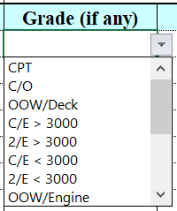
6 | На листе "Sea-Service" ввести данные в отношении морского стажа. После заполнения самой верхней строки таблицы автоматически добавится новая пустая строка для ввода данных следующего контракта. Записи в таблицу вносить начиная с самой нижней строки в порядке увеличения даты (в нижней сроке - самая старая информация, в верхней - самая свежая). Записи должны охватывать период от 5 до 7 лет (для тех у кого он имеется в таком объеме).
7 | После окончания заполнения анкеты, для сохранения файла и выхода из приложения Excel, на любом открытом листе необходимо нажать в правом верхнем углу на кнопку с символом [Х].
 | Далее появится извещение о полном названии нового файла с анкетой и месте его сохранения на компьютере. Приложение Excel запросит вас определить действие по сохранению файла и завершению работы.
 | 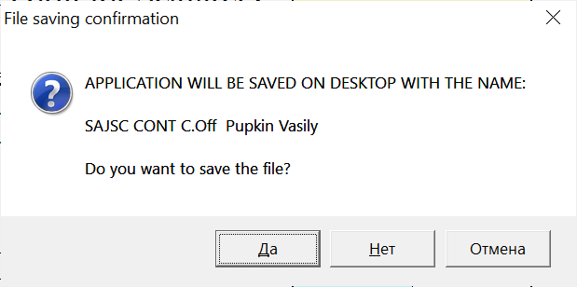
- | Для сохранения нового файла и выхода из приложения Excel нажать на данном извещении кнопку "YES" / "ДА".
- | Для выхода из приложения Excel без сохранения нового файла нажать на данном извещении кнопку "NO" / "НЕТ".
- | Для того чтобы прервать сохранение и выход из приложения Excel и продолжить редактирование файла нажать на данном извещении кнопку "CANCEL" / "ОТМЕНА".
8 | Новый файл с вашей анкетой будет сохранен на рабочем столе вашего компьютера под именем содержащим: "SAJSC", ваш тип судна, должность, фамилию и имя. (Пример имени файла: SAJSC CONT C.Off Pupkin Vasily)
9 | Отправить в SAJSC новый файл с анкетой, сохраненный под именем как описано в п. 8 данной инструкции.

Возникающие вопросы по работе с анкетой можно задать по тел. +79532257657 (Иванов Анатолий Анатольевич), желательно в рабочие офисные часы (GMT +10), либо на адрес application@sajsc.ru.

Некоторые ячейки содержат примечания поясняющие правила их заполнения. Убедительная просьба читать данные примечания.

